Лист1
Комплекснi рiшення по облаштуванню дитячих iгрових майданчикiв

Код | Зображення | Назва виробу | Габарити (ДхШхВ) | Вік дітей | Вартість

1 | 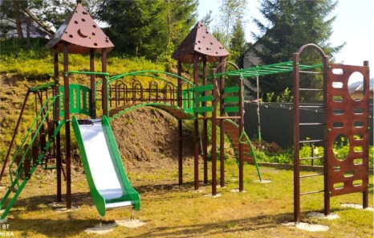 | Ігровий комплекс "Карпатська ніч" | 4400х5400х330 | Від 4-х років | 34820.00
2 | Доставка оладнання |  |  |  | 2500.00
3 | Встановлення обладнання |  |  |  | 3820.00
4 | Загальна вартість |  |  |  | 41140.00
5 | Очікуваний термін реалізаціі проекту 02.08.2021 року

 | ФОП Дмитрук В.В. 0671332112

